Hoja1
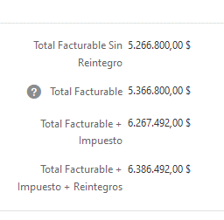
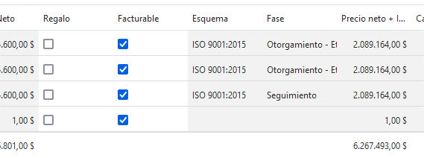

 |  | 3 X 2.089.164,00 | $ 6,267,492.00
Existen 4 lineas facturable de las cuales 3 tienen un valor total + impuesto de 2.089.164,00, el total facturable corresponde a estas lineas

Existe una linea con reintegro que se suma al Total Facturable + Impuesto + Reintegro

$ 6,267,492.00 | $ 100,000.00 | $ 19,000.00 | $ 6,386,492.00

